Проверка страницы
Проверка | Результат BUGS | Комментарии | Тип проверки | Статус "Новый" | Проверка | Результат BUGS | Комментарии | Тип проверки | Статус "Отменён" | Проверка | Результат BUGS | Комментарии | Тип проверки
header |  |  |  |  | Страница "подробнее" о товаре. Статус "Новый" |  |  |  |  | Страница "подробнее" о товаре. Статус "Отменён"
На странице указано, что пользователь в личном кабинете |  |  | Позитив |  | Присутствет заголовок с номером заказа |  |  | Позитив |  | Присутствет заголовок с номером заказа |  |  | Позитив
Присутствует кнопка "Закрыть" |  |  | Позитив |  | Под заголовком присутствует дата создания заказа |  |  | Позитив |  | Под заголовком присутствует дата создания заказа |  |  | Позитив
Кнопка "Закрыть" активна и работает |  |  | Позитив |  | Под датой присутствуют статусы заказа |  |  | Позитив |  | Под датой присутствуют статусы заказа |  |  | Позитив
Кнопка "Закрыть" перекидывает пользователя на главную страницу |  |  | Позитив |  | Статусы заказа отображаются корректно |  |  | Позитив |  | Статусы заказа отображаются корректно |  |  | Позитив
Присутствует кнопка "Меню" |  |  | Позитив |  | Напротив статусов о товаре присутствует кнопка "Отменить". Появляется дополнительная кнопка, если выбрана одна из платёжных систем: "Оплата банковской картой", "Банковская карта в офисе", "КупиВкредит "Тинькофф банк"". |  |  | Позитив |  | Под статусами заказа присутствуют блоки "информация об оплате", "информация о доставке", "платёжная система" и "состав заказа" |  |  | Позитив
Кнопка "Меню" активна и работает исправно |  |  | Позитив |  | Под статусами заказа присутствуют блоки "информация об оплате", "информация о доставке", "платёжная система" и "состав заказа" |  |  | Позитив |  | Блоки "Информация об оплате" и "Информация о доставке"
Вкладки в "Меню" активны и работают исправно (перекидывают на страницу, на которую и должны) |  |  | Позитив |  | Блоки "Информация об оплате" и "Информация о доставке" |  |  |  |  | Указаны корректные даные, которые указывал пользователь при заполнении. Данные выделены |  |  | Позитив
Вкладки в "Меню" актуальны. Указаны страницы те, что в меню на главной странице сайта |  |  | Позитив |  | Указаны корректные даные, которые указывал пользователь при заполнении. Данные выделены |  |  | Позитив |  | Блок "Ваша конфигурация устарела"
Кнопка "закрыть меню" сворачивает меню |  |  | Позитив |  | Блок "Платёжная система" |  |  |  |  | Указана информация, что конфигурация устарела. Пользователю необходимо связаться с менеджером. Информация выделяется |  |  | Позитив
Подсветка кнопок при наведении курсора |  |  | Позитив |  | Корректно указана платёжная система, которую выбрал пользователь. |  |  | Позитив |  | Присутствуют кнопки "Чат", "Написать письмо", "Позвонить" |  |  | Позитив
Изменение курсора при наведении на кнопки |  |  | Позитив |  | Присутствует кнопка "сменить способ оплаты". Кнопка подсвечивается при наведении курсора. Изменение курсора при наведении на кнопку |  |  | Позитив |  | Кнопки подсвечиваются при наведении курсора. Изменение курсора при наведении на кнопки |  |  | Позитив
Текущие заказы: |  |  |  |  | Кнопка "Сменить способ оплаты" открывает селектор с выбором способа оплаты |  |  | Позитив |  | Кнопка "Чат" - открывает окно поддержки, которое находится в углу страницы |  |  | Позитив
Присутствет заголовок "Текущие заказы" |  |  | Позитив |  | 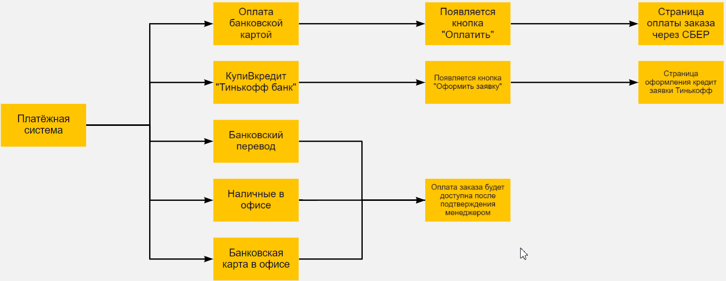 |  |  |  |  | Кнопка "Написать письмо" - открывает почту пользователя с уже указанным адресатом |  |  | Позитив
Под заголовком присутствует таблица |  |  | Позитив |  |  |  |  |  |  | Кнопка "Позвонить" - предлагает набрать номер |  |  | Позитив
В таблице столбцы "ID', "Дата создания", "Стоимость", "Статус" |  |  | Позитив |  |  |  |  |  |  | Блок "Состав заказа"
Столбцы можно сортировать от большего к меньшему, от меньшего к большему, по алфавиту |  |  | Позитив |  |  |  |  |  |  | Перечислены товары, которые были добавлены |  |  | Позитив
Сортировка у столбцов происходит корректно. Без сбоев |  |  | Позитив |  |  |  |  |  |  | Рядом с наименованием товара присутствует кнопка "подробнее". Кнопка подсвечивается при наведении курсора. Изменение курсора при наведении на кнопку |  |  | Позитив
Статус заказа выделаяется цветом шрифта |  |  | Позитив |  | В блоке появляется кнопка/информация согласно таблице | pass |  | Позитив |  | Кнопка "Подробнее" работает исправно. При нажатии на кнопку открывается информация с характеристиками товара. Повторное нажатие на кнопку скрывает информацию с характеристиками. |  |  | Позитив
Напротив каждого товара присутствует кнопка "Подробнее" |  |  | Позитив |  | Блок "Состав заказа" |  |  |  |  | Информация указана та, что выбирал пользователь |  |  | Позитив
Кнопка подсвечивается при наведении курсора |  |  | Позитив |  | Перечислены товары, которые были добавлены | pass |  | Позитив |  | Под товарами присутствует информация с суммой товаров и стоимость доставки |  |  | Позитив
Изменение курсора при наведении на кнопку |  |  | Позитив |  | Рядом с наименованием товара присутствует кнопка "подробнее". Кнопка подсвечивается при наведении курсора. Изменение курсора при наведении на кнопку |  |  | Позитив |  | Под информацией с суммой товаров и стоимостью доставки присутствует "Итого" - где подсчитана их сумма |  |  | Позитив
Нажатие кнопки "Подробнее" - открывает страницу с подробностями о товаре |  |  | Позитив |  | Кнопка "Подробнее" работает исправно. При нажатии на кнопку открывается информация с характеристиками товара. Повторное нажатие на кнопку скрывает информацию с характеристиками. |  |  | Позитив |  | Данные выделяются цветом шрифта |  |  | Позитив
Боковое меню |  |  |  |  | Информация указана та, что выбирал пользователь |  |  | Позитив |  | Напротив "Итого" присутствует кнопка "Скачать". Кнопка подсвечивается при наведении курсора. Изменение курсора при наведении на кнопку |  |  | Позитив
Присутствуют все разделы личного кабинета, а также кнопка "выйти" из личного кабинета |  |  | Позитив |  | Под товарами присутствует информация с суммой товаров и стоимость доставки |  |  | Позитив |  | Нажатие кнопки "Скачать" - скачивает файл формата PDF, с характеристиками товара. |  |  | Позитив
Осуществляется соответствующий переход при выбора пункта меню |  |  | Позитив |  | Под информацией с суммой товаров и стоимостью доставки присутствует "Итого" - где подсчитана их сумма |  |  | Позитив
Визуальное различие в момент работы на определенной вкладке (подсветка) |  |  | Позитив |  | Данные выделяются цветом шрифта |  |  | Позитив
Подсветка кнопки при наведении курсора |  |  | Позитив |  | Напротив "Итого" присутствуют кнопки "Скачать", "Отменить". Дополнительно появляется 3-я кнопка, в зависимости от выбранного платежа |  |  | Позитив
Изменение курсора при наведении на кнопку |  |  | Позитив |  | Кнопки подсвечиваются при наведении курссора. Изменение курсора при наведении на кнопки |  |  | Позитив
Если работа в данный момент в выбранной вкладке, то в меню она отличается визуально (подсвечивается, подчеркивается) |  |  | Позитив |  | Нажатие кнопки "Скачать" - скачивает файл формата PDF, с характеристиками товара. |  |  | Позитив
 |  |  |  |  | Нажатие кнопки "Отменить" - перекидывает пользователя на страницу отмены заказа |  |  | Позитив
 |  |  |  |  | Дополнительная кнопка перекидывает на страницу оплаты. |  |  | Позитив

